상품제안서
송월타올 수건 샤보렌 프레쉬40 | 상품코드: F07368

 |  |  |  |  |  |  | 02-412-0044 | www.easy1.co.kr
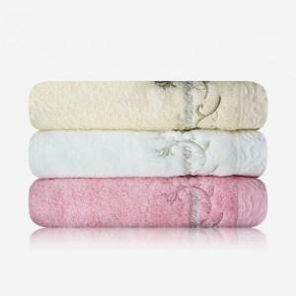

【상세/제작정보】 | ★ 자수인쇄는 주문전 꼭 문의주세요!

【인쇄/포장옵션】 | 실크, 자수 / 별도문의

【공급단가】 | 수량 | 100~ | 300~ | 500~ | 1,000~ | 3,000~
*VAT별도 | 단가 | 5,590원 | 5,380원 | 5,170원 | 4,970원 | 4,840원

【상품 URL】 | https://easy1.co.kr:443/src/goods_detail.php?gdno=7368

